県人口の推移
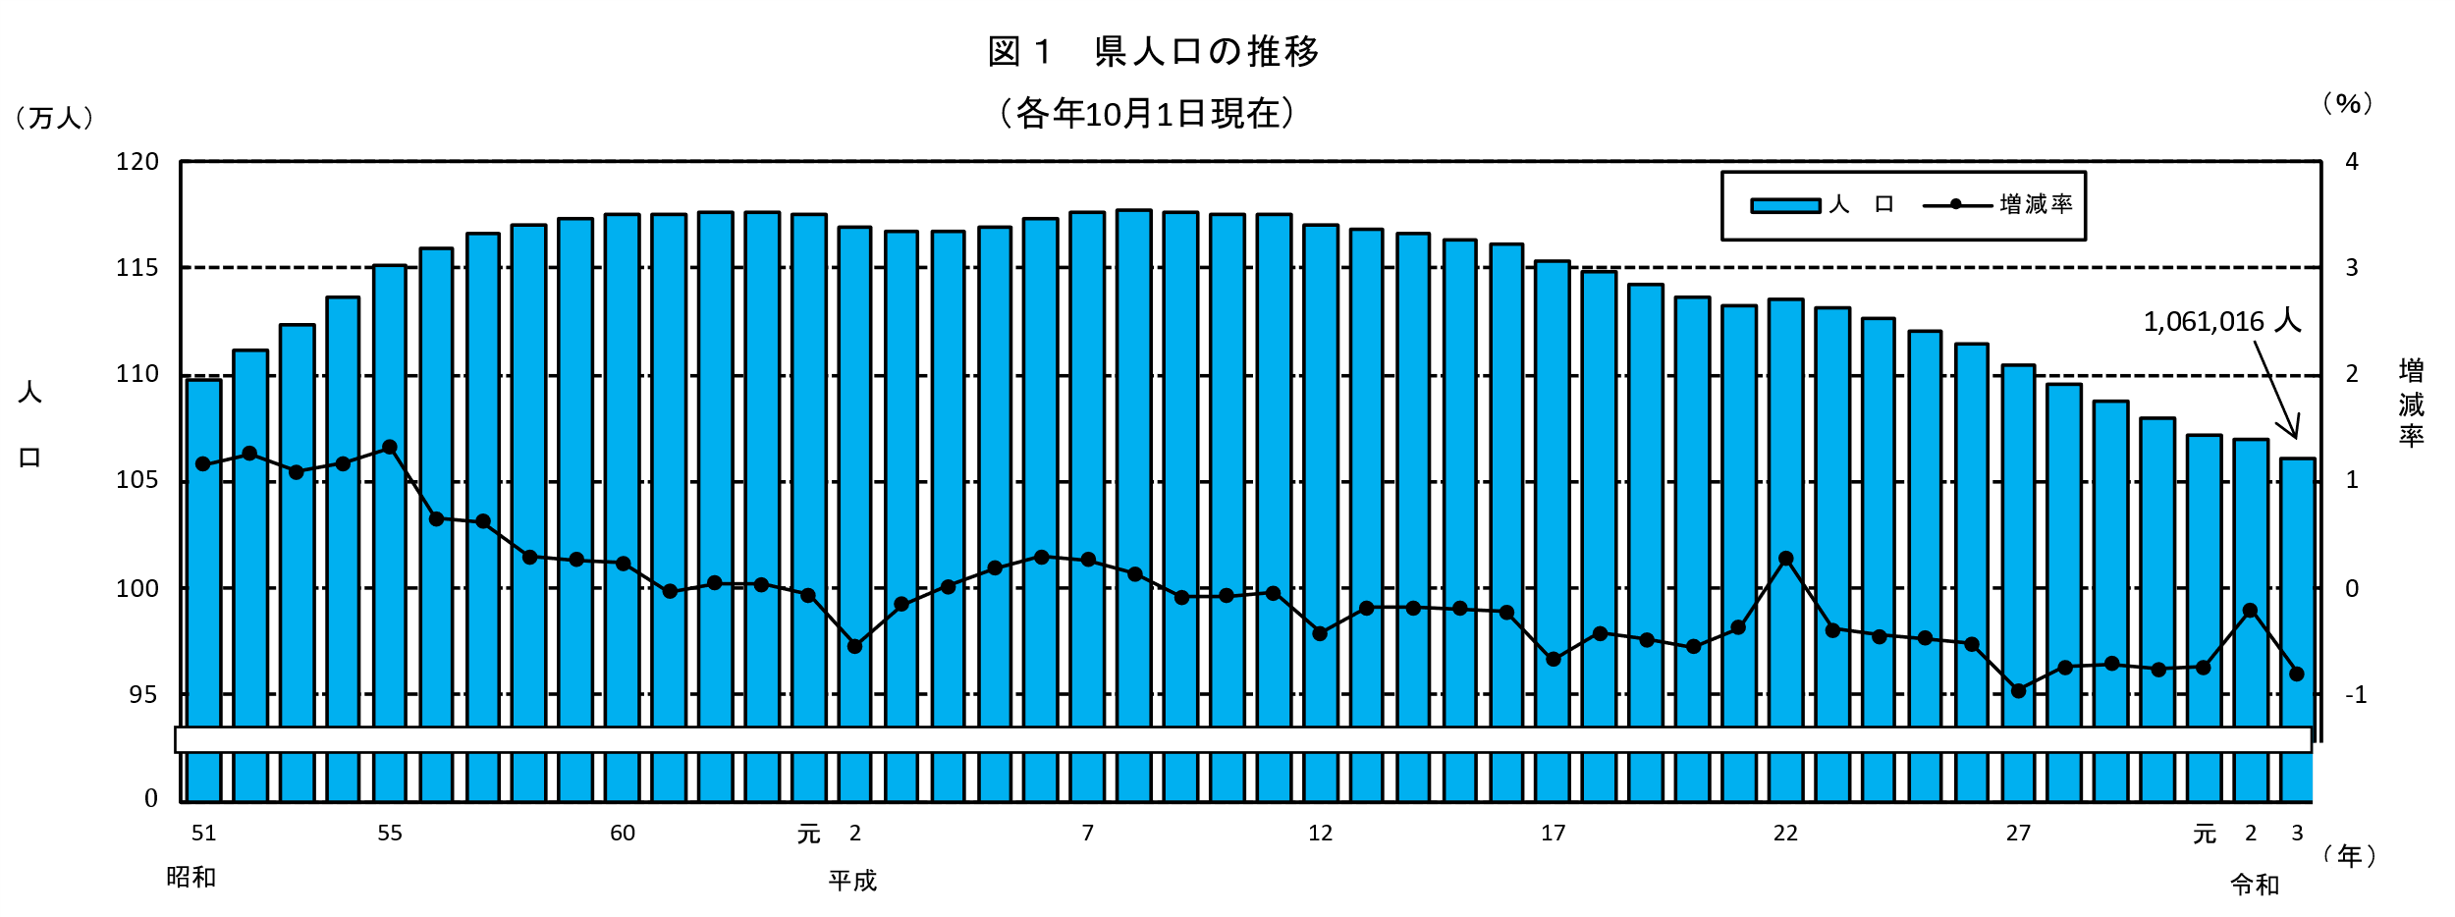
県人口の推移
 |  |  |  |  |  |  |  |  |  |  |  | (各年10月1日現在推計人口)
 |  | 総数 | 増減数 | 増減率 |  |  | 総数 | 増減数 | 増減率 |  |  | 総 数 | 増減数 | 増減率
年 |  | （人） | （人） | （％） | 年 |  | （人） | （人） | （％） | 年 |  | （人） | （人） | （％）
※ | 昭和45 | 1,051,105 | -11,109 | -1.05 | ※ | 7 | 1,175,819 | 3,044 | 0.26 |  | 2 | 1,069,576 | -2,147 | -0.20
 | 46 | 1,047,356 | -3,749 | -0.36 |  | 8 | 1,177,407 | 1,588 | 0.14 |  | 3 | 1,061,016 | -8,560 | -0.80
 | 47 | 1,049,212 | 1,856 | 0.18 |  | 9 | 1,176,394 | -1,013 | -0.09
 | 48 | 1,054,148 | 4,936 | 0.47 |  | 10 | 1,175,535 | -859 | -0.07
 | 49 | 1,065,373 | 11,225 | 1.06 |  | 11 | 1,175,006 | -529 | -0.05
※ | 50 | 1,085,055 | 19,682 | 1.85 | ※ | 12 | 1,170,007 | -4,999 | -0.43
 | 51 | 1,097,628 | 12,573 | 1.16 |  | 13 | 1,167,904 | -2,103 | -0.18
 | 52 | 1,111,396 | 13,768 | 1.25 |  | 14 | 1,165,763 | -2,141 | -0.18
 | 53 | 1,123,537 | 12,141 | 1.09 |  | 15 | 1,163,489 | -2,274 | -0.20
 | 54 | 1,136,623 | 13,086 | 1.16 |  | 16 | 1,160,847 | -2,642 | -0.23
※ | 55 | 1,151,587 | 14,964 | 1.32 | ※ | 17 | 1,153,042 | -7,805 | -0.67
 | 56 | 1,159,054 | 7,467 | 0.65 |  | 18 | 1,148,220 | -4,822 | -0.42
 | 57 | 1,166,257 | 7,203 | 0.62 |  | 19 | 1,142,636 | -5,584 | -0.49
 | 58 | 1,169,667 | 3,410 | 0.29 |  | 20 | 1,136,288 | -6,348 | -0.56
 | 59 | 1,172,793 | 3,126 | 0.27 |  | 21 | 1,132,025 | -4,263 | -0.38
※ | 60 | 1,175,543 | 2,750 | 0.23 | ※ | 22 | 1,135,233 | 3,208 | 0.28
 | 61 | 1,175,119 | -424 | -0.04 |  | 23 | 1,130,912 | -4,321 | -0.38
 | 62 | 1,175,619 | 500 | 0.04 |  | 24 | 1,125,909 | -5,003 | -0.44
 | 63 | 1,176,065 | 446 | 0.04 |  | 25 | 1,120,650 | -5,259 | -0.47
 | 平成元 | 1,175,288 | -777 | -0.07 |  | 26 | 1,114,775 | -5,875 | -0.52
※ | 平成 2 | 1,168,907 | -6,381 | -0.54 | ※ | 27 | 1,104,069 | -10,706 | -0.96
 | 3 | 1,167,154 | -1,753 | -0.15 |  | 28 | 1,095,863 | -8,206 | -0.74
 | 4 | 1,167,280 | 126 | 0.01 |  | 29 | 1,088,044 | -7,819 | -0.71
 | 5 | 1,169,381 | 2,101 | 0.18 |  | 30 | 1,079,727 | -8,317 | -0.76
 | 6 | 1,172,775 | 3,394 | 0.29 |  | 令和元 | 1,071,723 | -8,004 | -0.74
注）※は国勢調査人口

